界面&功能
界面相关 |  |  |  |  | 功能规则

1
 | 功能入口
 | 主界面点击邮件打开
 | 主界面【当前为示例】 |  | 美术需求 |  |  | 程序功能
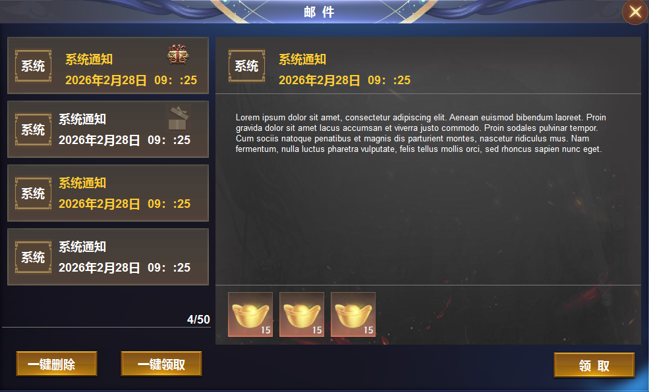
2

 |  | 1 | 邮件界面一级窗口及按钮 |  | 1 | 邮件主界面。
 |  | 2 | 页签栏 |  |  | ▶ | 点击按钮后打开界面。
 |  |  | ▶ | 页签，选中状态。 |  | ▶ | 显示所有形式的邮件，最多储存50件邮件。邮件满时新邮件无法接收。有位置后会补发邮件。
 |  |  | ▶ | 礼品盒图标，礼品盒打开的图案 | 2 | 邮件
 |  |  | ▶ | 系统文字的图案，类似于头像 |  | ▶ | 选中邮件后需要有选中效果
 |  | 3 | 按钮 |  |  | ▶ | 列表排序：按照邮件时间排序
 |  | 4 | 详情栏 |  |  | ▶ | 每封邮件需显示邮件标题及读取状态，发件人，附件标记
 |  |  | ▶ | 文字底框包含分割线 |  | ▶ | 邮件有几种状态，有物品未读，没有物品未读，没有物品已读。已读已领取，已读未领取。
 |  | 5 | 按钮 |  |  | ▶ | 礼物是否领取的标记是两个不同的礼盒，邮件是否读取的标记是字体颜色。未读用橙色，已读用白色
 |  |  |  |  | 3 | 一键按钮
 |  |  |  |  |  | ▶ | 一键领取：点击领取邮件内所有的附件奖励，弹出“获得界面”，并展示已领取的所有奖励。
 |  |  |  |  |  |  | 未读邮件变为已读状态
3
 |  |  |  |  |  | ▶ | 没有附件奖励可领取时，点击提示：没有奖励可领取。
 |  |  |  |  |  | ▶ | 一键删除：删除所有的已读已领取的邮件
4
 |  |  |  |  |  | ▶ | 显示邮件数量
 |  |  |  |  | 4 | 邮件内容
 |  |  |  |  |  | ▶ | 选中邮件后显示邮件内容
5
 |  |  |  |  |  | ▶ | 显示发件人：显示发件人信息
 |  |  |  |  |  | ▶ | 显示时间：显示邮件的发送时间
 |  |  |  |  |  | ▶ | 显示邮件主题：即邮件的标题
 |  |  |  |  |  | ▶ | 显示邮件奖励
 |  |  |  |  |  | ▶ | 附件领取状态：已领取和未领取
 |  |  |  |  |  | ▶ | 未领取状态时显示道具
 |  |  |  |  |  | ▶ | 附件领取后显示“已领取”
 |  |  |  |  |  | ▶ | 点击领取附件，已领取时点击显示：奖励已领取。没有物品的邮件点击时显示：没有奖励可领取

参考图

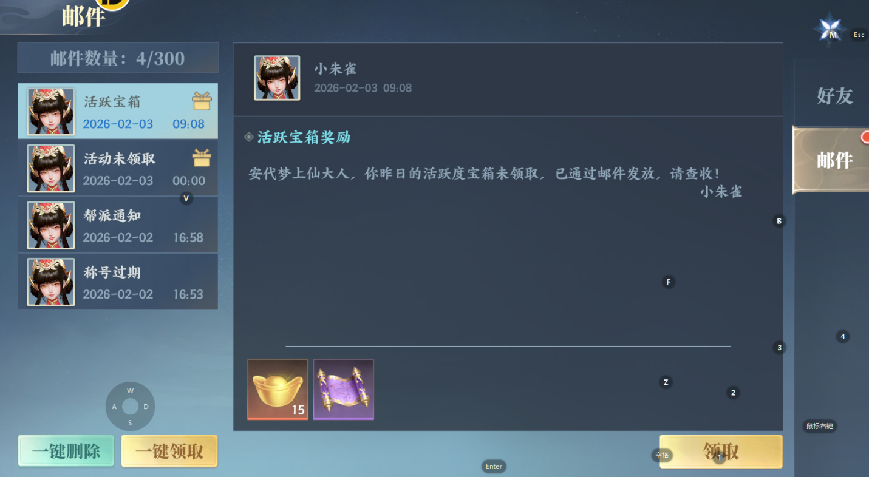
参考图

 | XXXXXXXX界面
 | //当前系统功能设计思路参考（包括游戏）

